关系图
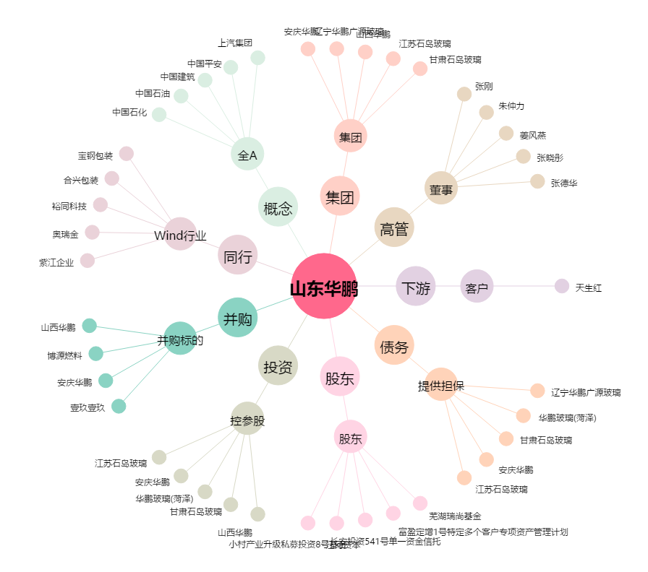
山东华鹏[603021.SH] - 关系概览图

